06
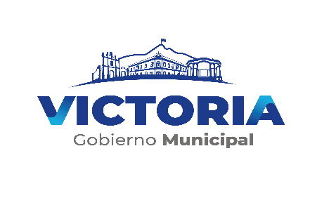
COMISION MUNICIPAL DE AGUA POTABLE Y ALCANTARILLADO DEL MUNICIPIO DE VICTORIA, TAMAULIPAS
Estado Analítico del Activo
Del 01 de Enero Al 31 de Diciembre del 2020

Concepto | Saldo Inicial | Cargos del Período | Abonos del Período | Saldo Final | Variación del Período

 | 1 | 2 | 3 | 4 (1+2-3) | 5= (4 - 1)
ACTIVO | 1,648,871,264.05 | 4,313,728,436.41 | 4,216,667,991.96 | 1,745,931,708.50 | 97,060,444.45
Activo Circulante | 622,555,896.78 | 4,250,231,592.32 | 4,174,502,066.53 | 698,285,422.57 | 75,729,525.79
Efectivo y Equivalentes | 43,665,676.30 | 3,649,090,525.05 | 3,664,760,397.03 | 27,995,804.32 | -15,669,871.98
Derechos a Recibir Efectivo o Equivalentes | 576,339,290.45 | 587,172,858.40 | 496,162,669.66 | 667,349,479.19 | 91,010,188.74
Derechos a Recibir Bienes o Servicios | 2,550,930 | 13,968,208.87 | 13,578,999.84 | 2,940,139.06 | 389,209.03
Inventarios | - | - | - | - | -
Almacenes | - | - | - | - | -
Estimación por Pérdida o Deterioro de Activos Circulantes | - | - | - | - | -
Otros Activos Circulantes | - | - | - | - | -

Activo No Circulante | 1,026,315,367 | 63,496,844 | 42,165,925 | 1,047,646,286 | 21,330,919
Inversiones Financieras a Largo Plazo | - | - | - | - | -
Derechos a Recibir Efectivo o Equivalentes a Largo Plazo | - | - | - | - | -
Bienes Inmuebles, Infraestructura y Construcciones en Proceso | 992,545,954 | 57,843,506 | 33,303,576 | 1,017,085,883 | 24,539,929
Bienes Muebles | 29,555,961 | 3,096,397 | 5,369,046 | 27,283,312 | -2,272,649
Activos Intangibles | 4,862,355 | - | - | 4,862,355 | -
Depreciación, Deterioro y Amortización Acumulada de Bienes | -15,879,670 | 2,556,942 | 3,409,545 | -16,732,272 | -852,603
Activos Diferidos | 15,230,767 | - | 83,759 | 15,147,008 | -83,759
Estimación por Pérdida o Deterioro de Activos No Circulantes | - | - | - | - | -
Otros Activos no Circulantes | - | - | - | - | -
 | 1,648,871,264 | 4,313,728,436 | 4,216,667,992 | 1,745,931,709 | 97,060,444

